Mall
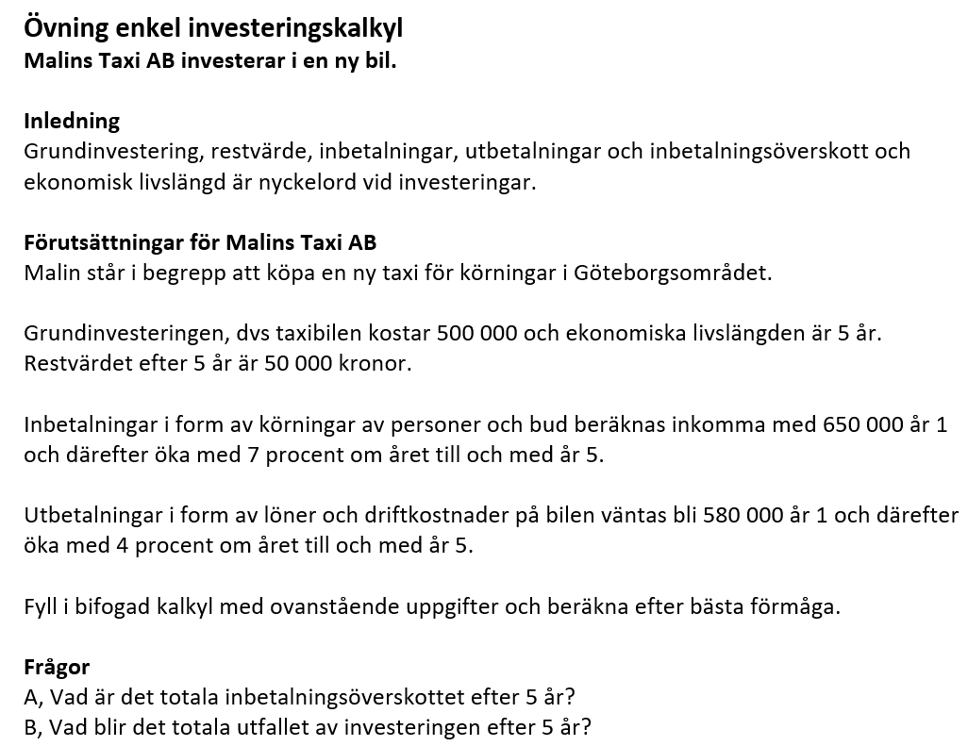
Malins taxi investeringskalkyl |  | Fält med denna färg fylls i av användare.

 |  |  | Fakt ökning/år |  | 0.0%
 |  |  | Driftkostn. ökning/år |  | 0.0%

Investeringskalkyl
Alla siffror ex. moms.
 | År 1 | År 2 | År 3 | År 4 | År 5 | Summa
Grundinvestering | 0

Inbetalningar
Fakturering kund | 0 | 0 | 0 | 0 | 0 | 0

Utbetalningar
Driftkostnader, löner mm | 0 | 0 | 0 | 0 | 0 | 0

Inbetalningsöverskott | 0 | 0 | 0 | 0 | 0 | 0

 |  |  |  | Restvärde efter 5 år + |  | 0
 |  |  |  | Grundinvestering - |  | 0
 |  |  |  | Resultat investering = |  | 0

 |  |  |  | A, Inbetalningsöverskott |  | 0
 |  |  |  | B, Resultat av investering |  | 0

